Actuele PDCA
 |  |  | PDCA-cyclus Medische Vervolgopleidingen |  |  |  | specialisme: opleider: plaatsvervangend opleider:
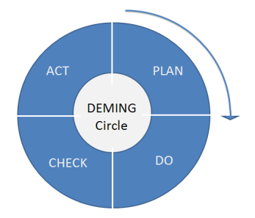 |  | doelen + actielijst formuleren |  | uitvoerder(s) van actie |  |  | resultaat uit DO fase |  | herformuleren van (nieuwe) doelen
Startdatum |  | PLAN | Bron | DO | verantwoordelijke eigenaar | Datum check verbeterplan | CHECK | afgerond | ACT(UALIZE)
1
2
3
3
4
5
6
7
8
9
10
11
12
13
14
15
16
17
18
19
20
21
22
23
24
25
26
27
28
29
30
31
32
33
34
35
36
37
38
39
40
41
42
43
44
45
46
47
48
49
50

